schemat
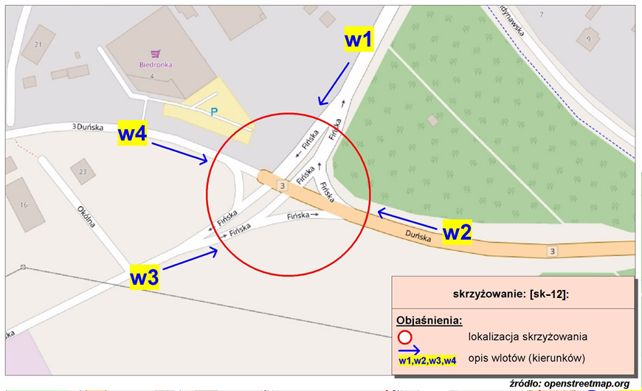
Pomiar ruchu kołowego i pieszego:
Skrzyżowanie ul. Fińska, ul. Skandynawska, ul. Duńska

w1-D8
Wlot w1 - rozkład relacji ruchu | - | 5 kwietnia 2018r. (czwartek)
 | SL | P | SP | Piesi | Rowerzyści
 | 0 | 0 | 0 | 0 | 0
 | 0 | 0 | 0 | 0 | 0
 | 0 | 0 | 0 | 0 | 0
 | 7 | 0 | 1 | 0 | 0
 | 14 | 1 | 2 | 0 | 0
 | 51 | 6 | 2 | 2 | 1
 | 133 | 22 | 8 | 3 | 0
 | 112 | 30 | 15 | 18 | 2
 | 134 | 12 | 16 | 16 | 0
 | 145 | 8 | 16 | 16 | 3
 | 112 | 10 | 27 | 40 | 3
 | 112 | 10 | 25 | 31 | 10
 | 119 | 12 | 24 | 22 | 3
 | 135 | 12 | 20 | 25 | 5
 | 141 | 14 | 33 | 23 | 5
 | 187 | 6 | 35 | 22 | 7
 | 158 | 8 | 33 | 37 | 6
 | 134 | 7 | 25 | 16 | 2
 | 128 | 4 | 20 | 10 | 4
 | 58 | 2 | 10 | 14 | 6
 | 75 | 4 | 17 | 36 | 2
 | 53 | 3 | 11 | 3 | 1
 | 37 | 1 | 3 | 0 | 0
 | 34 | 1 | 1 | 1 | 2

w2-D8
Wlot w2 - rozkład relacji ruchu | - | 5 kwietnia 2018r. (czwartek)
 | SL | P | SP | Piesi | Rowerzyści
 | 0 | 0 | 0 | 0 | 0
 | 0 | 0 | 0 | 0 | 0
 | 0 | 0 | 0 | 0 | 0
 | 3 | 12 | 9 | 0 | 0
 | 4 | 17 | 20 | 0 | 0
 | 7 | 18 | 53 | 0 | 0
 | 16 | 57 | 173 | 0 | 0
 | 48 | 79 | 186 | 0 | 0
 | 31 | 94 | 139 | 0 | 0
 | 24 | 69 | 142 | 0 | 0
 | 32 | 98 | 136 | 0 | 0
 | 43 | 126 | 139 | 0 | 0
 | 22 | 61 | 141 | 0 | 0
 | 26 | 72 | 138 | 0 | 0
 | 17 | 76 | 174 | 0 | 0
 | 22 | 69 | 170 | 0 | 0
 | 25 | 57 | 117 | 0 | 0
 | 22 | 58 | 113 | 0 | 0
 | 28 | 80 | 102 | 0 | 0
 | 22 | 129 | 81 | 0 | 0
 | 25 | 99 | 87 | 0 | 0
 | 16 | 112 | 54 | 0 | 0
 | 13 | 48 | 41 | 0 | 0
 | 10 | 19 | 17 | 0 | 0

w3-D8
Wlot w3 - rozkład relacji ruchu | - | 5 kwietnia 2018r. (czwartek)
 | SL | P | SP | Piesi | Rowerzyści
 | 0 | 0 | 0 | 0 | 0
 | 0 | 0 | 0 | 0 | 0
 | 0 | 0 | 0 | 0 | 0
 | 1 | 1 | 6 | 0 | 0
 | 1 | 5 | 3 | 0 | 0
 | 17 | 3 | 52 | 0 | 0
 | 35 | 4 | 106 | 0 | 0
 | 26 | 8 | 140 | 0 | 0
 | 14 | 4 | 42 | 0 | 0
 | 8 | 8 | 33 | 0 | 0
 | 23 | 7 | 26 | 0 | 0
 | 25 | 9 | 56 | 0 | 0
 | 14 | 12 | 53 | 0 | 0
 | 8 | 8 | 34 | 0 | 0
 | 10 | 12 | 22 | 0 | 0
 | 14 | 22 | 34 | 0 | 0
 | 24 | 40 | 85 | 0 | 0
 | 23 | 15 | 58 | 0 | 0
 | 9 | 10 | 24 | 0 | 0
 | 17 | 10 | 39 | 0 | 0
 | 65 | 5 | 134 | 0 | 0
 | 22 | 1 | 20 | 0 | 0
 | 45 | 1 | 44 | 0 | 0
 | 34 | 3 | 55 | 0 | 0

w4-D8
Wlot w4 - rozkład relacji ruchu | - | 5 kwietnia 2018r. (czwartek)
 | SL | P | SP | Piesi | Rowerzyści
 | 0 | 0 | 0 | 0 | 0
 | 0 | 0 | 0 | 0 | 0
 | 0 | 0 | 0 | 0 | 0
 | 2 | 5 | 0 | 0 | 0
 | 0 | 6 | 1 | 0 | 0
 | 3 | 13 | 1 | 0 | 0
 | 3 | 37 | 3 | 4 | 0
 | 10 | 60 | 6 | 16 | 0
 | 10 | 50 | 12 | 1 | 0
 | 9 | 54 | 11 | 0 | 0
 | 9 | 52 | 17 | 3 | 0
 | 27 | 59 | 23 | 5 | 0
 | 22 | 60 | 9 | 1 | 0
 | 15 | 50 | 11 | 4 | 0
 | 13 | 45 | 8 | 2 | 0
 | 13 | 79 | 14 | 1 | 0
 | 12 | 65 | 15 | 11 | 0
 | 13 | 58 | 8 | 1 | 0
 | 10 | 72 | 6 | 1 | 0
 | 14 | 73 | 10 | 5 | 0
 | 12 | 95 | 10 | 8 | 0
 | 4 | 43 | 6 | 1 | 0
 | 7 | 14 | 7 | 1 | 0
 | 1 | 13 | 3 | 1 | 0

